Введение в тестирование 1-6
Урок 1 часть 1

International Software Testing Qualifications Board | Сертификат (международного образца) | 1 Международный совет по тестированию программного обеспечения; 2 Цель — стандартизировать знания и умения тестировщиков. Требуется в основном исключительно заграницей и скорее human resource
Тестирование ПО: определение |  | Проверка по заранее подготовленным вопросам, проверкам и испытаниям соответствия реального поведения программы ожидаемому.
Тестирование ПО: задачи |  | 1 соответствие ПО описанным требованиям; 2 выполнение ПО заявленных целей; 3 поиск дефектов ПО
Тестирование по ISTQB |  | 1 Поэтапный процесс 2 Включает статические и динамические активности 3 Выявляет соответствие требованиям и отклонение от них (дефекты)
2 статические и динамические активности |  | Статические активности (тестирование) - тестирование до запуска кода, то есть вычитка требований, ревью кода, анализ макетов Динамические активности (тестирование) - тестирование ПО на запущенном коде, то есть тестирование запущенного приложения или живой версии вебсайта | 00 06 00
Критерии качества | Личное пояснение: для того, чтобы ПО было качественным достаточно выполнения не 8 критериев качества, всего IV (см ниже). Вкратце ПО должно: I выполнять поставленные задачи, II не ломаться, III быть совместимым, IV быть безопасным | Тестирование отвечает на вопрос, какого качества ПО. Качество - Это степень, в которой какой-то компонент, система или процесс отвечает требованиям и ожиданиям пользователя | 00 07 24
1 Функциональность I | (Пример) Задачи сигнализации: ● информировать пользователя; ● взаимодействовать с автомобилем. (антипример) наличие функций ПО с низкой целесообразностью может влечь ненужные расходы на производство или работу этих функций | Продукт выполняет задачи, для которых создан: ● функциональная полнота - ширина круга задач, которые может решить продукт; ● функциональная правильность - насколько точно продукт будет выполнять задачи; ● функциональная целесообразность - степень востребованности пользователями каждой задачи (из круга задач), которую может решить продукт. | 00 09 00
2 Эффективность II | (Пример) Как быстро обрабатываются запросы пользователей с мобильного приложения сигнализации. | Производительность продукта или системы: ● поведение в зависимости от времени - насколько точно продукт будет выполнять задачи; ● использование ресурсов - насколько экономично продукт использует ресурсы для своей работы; ● вместимость - каковы предельные показатели системы, которые система может успешно обработать (например максимальное количество пользователей) | 00 10 28
3 Надежность II | (Пример) Когда сел аккумулятор, вы его заменили и телеметрическое оборудование перезапустилось. | Возможность продукты выполнять задачи в течение длительного периода времени, а также способность быстро восстанавливать работу при отказе оборудования: ● завершенность - насколько хорошо продукт работает/выполняет задачи в нормальных условиях его эксплуатирования; ● доступность - степерь досутпности компонента системы при его использовании; ● отказоустойчивость - насколько стабильно работает ПО при аппаратных/программных сбоях; ● восстанавливаемость - насколько быстро ПО может восстановить свою работу в случае отказа. | 00 12 16
4 Удобство использования I | (Пример) Пользователь понимает куда он должен попасть, когда нажимает на ту или иную кнопку. | Простота удовлетворения потребностей пользователя: ● узнаваемость - насколько пользователи распознают, что умеет делать ПО; ● обучаемость - насколько ПО дает пользователю быстро разобраться с функционалом; ● работоспособность - степень в котором система имеет атрибуты, облегчающие управление программным обеспечением; ● защита пользователя от ошибок - насколько система защищает пользователя от ошибочных действий; ● эстетика пользовательского интерфейса - степень, в которой интерфейс позволяет приятно взаимодействовать с программным продуктом; ● доступность - насколько широкий круг пользователей (сюда также относится и совместимость, переносимость) может использовать данное ПО. | 00 14 11
5 Поддерживаемость II | (Пример) Пользователь подключит дополнительные датчики, система их увидит? Все ли будет хорошо? | Степень адаптируемости приложения к изменениям: ● модульность - насколько система состоит из отдельных компонентов и насколько изменеие в отдельном компненте оказывает минимльное воздействие на всю систему; ● повторное использование - степень, в которой компонент системы используется в более чем одной системе или при создании других компонентов; ● пригодность к анализу - степень эффективности и результативности, с которой оценивается влияние на продукт изменение одной или нескольких его частей; ● модифицируемость - степень, в которой продукт может быть модифицирован без внесения дефектов или ухудшения качества этого продукта; ● тестируемость - степень эффективности и результативности, с которой устанавливаются критерии тестирования для систем продукта или например компонента теста. | 00 17 00
6 Переносимость III | (Пример) пользователь захотел перенести сигнализацию на новый автомобиль. | Легкость переноса из одного программного или аппаратного окружения в другое: ● адаптивность - степень, в которой продукт или система могут легко адаптироваться в новом окружении; ● простота и легкость установки - степень эффективности или продуктивности, с которой продукт или система могут быть успешно установлены или удалены в конкретной системе; ● заменяемость - степень, в которой продукт может заменить другой программный продукт для идентичной цели или среды. | 00 18 35
7 Безопасность IV | (Пример) чтобы злоумышленник не смог перехватить запрос от вашего приложения и управлять вашим автомобилем – главная цель при разработке мобильного приложения. | Степень защиты информации и данных: ● конфиденциальность - степень, в которой продукт или система гарантирует, что данные получат только те, кто имеют доступ к данной системе; ● целостность - степень, в которой продукт или компонент предотвращают несанкционированный доступ или модификацию компьютерных данных; ● невозможность отказаться - степень, в которой действия или события могут быть доказаны без возможность их скрыть или совершить подмену ● ответственность - степень, в которой действия объекта однозначно прослеживаются, а также определяются ответственные лица; ● подлинность - степень, в которой личность пользователя или ресурса доказывается как заявленой. | 00 19 26
8 Совместимость III | (Пример) использование сигнализацией экрана бортового компьютера для отображения датчиков парктроника. | Степень, в которой продукт обменивается информацией с другими продуктами или системами: ● сосуществование - степень, в которой продукт эффективно выполняет требуемые функции при совместном использовании общей среды и ресурсов с другими продуктами, без вредного воздействия на другой продукт; ● совместимость - степень, в которой продукты обмениваются информацией и используют ей. | 00 20 56
Для чего нужно тестирование? |  | 1 Тестирование помогает оценить насколько продукт соответствует ожиданиям/требованиям пользователей, на имеющемся у них оборудовании 2 Чем раньше будет обнаружен дефект, тем проще, быстрее и дешеле ее будет устранить 3 Тестирование привносит взгляд клиента на процесс и на наш продукт, соответственно тестеровщик сможет находить новые требования, которые не были предусмотрены в изначальных, но которые будут необходимы нашему конечному пользователю | 00 21 30
Цели тестирования |  | ● Оценить рабочие продукты на соответствие стандартам компании (требования, пользовательские истории, проектирование и код) ● Проверить, все ли требования выполняются. ● Обнаружить отказы и дефекты. ● Обеспечить соблюдение договорных, правовых или нормативных требований (стандартов). | 00 24 21
Обязанности инженера QA | 1 То есть описываем для разработчиков как воспроизвести баг, чтобы разработчик мог пофиксить этот баг 2 Наблюдение за ходом решения проблем с багами и тп 3 Повторные тесты после пункта 2 4 То есть работа/обязанность QA инженера по снижению ошибок или дефектов в будущем (обучение разработчиков правильно писать код) | 1 Изучение и уточнение требований к ПО у заказчика 2 Работа с тестовой документацией 3 Тестирование функционала ПО 4 Составление ТЗ на устранение найденных после тестирования недочетов/Составление отчетов по обнаруженным недочетам в трекинговую систему; 5 Мониторинг и отслеживание правок 6 Анализ результатов и показателей проведенных тестов 7 Проведение повторных тестов на отсутствие найденных ошибок 8 Написание и последующая доработка сценариев тестирования 9 Анализ и оптимизация этапов разработки для устранения причин ошибок и избежания повторного их появления | 00 25 00
Принципы тестирования "как определить, что во время тестирования мы придерживаемся правильной стратегии?" | Важно! Принципы тестирования регламентирует стандарт ISTQB. Принципы регламентируют количество и качество работа в области QA | Тестировщик обязан придерживаться некоторых правил/принципов тестирования 1 Тестирование демонстрирует наличие дефектов 2 Исчерпывающее тестирование недостижимо. 3 Раннее тестирование. 4 Скопление дефектов. 5 Парадокс пестицида. 6 Тестирование зависит от контекста. 7 Заблуждение об отсутствии ошибок. | 00 26 50
1 Тестирование демонстрирует наличие дефектов |  | Тестирование показывает, что дефекты есть, но тестирование не может доказать, что дефектов нет. То есть тестирование не показывает отсутствие дефектов. Тестирование снижает вероятность дефектов, которые находятся в ПО, но даже если дефекты не обнаружились это не доказывает корректность работы нашего ПО
2 Исчерпывающее тестирование недостижимо. |  | Полное тестирование с использованием всех комбинаций данных и условий физически невозможно за исключением тривиальных случаев. Вместо исчерпывающего тестирования используется анализ рисков и расстановка приоритетов, чтобы более точно сфокусировать усилия команды тестирования. | 00 27 54
3 Раннее тестирование. | Основной случай: вычитка требований заказчика и нахождения несоответсвий в этих требований для последующего уточнения | Чтобы найти дефекты как можно раньше, активности тестирования в жизненном цикле разработки нужно начинать как можно раньше и фокусировать их на конкретных целях. Например мы можем одновременно с написанием кода начать вычитывать требования и находить дефекты и несоответствия в них.
4 Скопление дефектов. |  | Усилия тестирования сосредотачиваются пропорционально ожидаемой, а позже реальной плотности дефектов по модулям. Как правило большая часть дефектов обнаруживаенных при тестировании или повлекших за собой большое количество сбоев системы, содержатся лишь в некоторых модулях, при этом в других модулях плотность дефектов будет намного меньше (или их совсем может не быть). | 00 28 45
5 Парадокс пестицида. |  | Если одни и те же тесты выполняются много раз, то в конечном счете этот набор тестов перестает выявлять дефекты. Чтобы преодолеть этот парадокс тестовым сценариям требуется регулярная доработка, изменение, переработка. При этом новые тесты должны быть разносторонними, чтобы охватить все компоненты ПО или системы и найти как можно больше дефектов. | 00 29 07
6 Тестирование зависит от контекста. |  | Тестирование выполняется по-разному в зависимости от той системы, которую мы тестируем. Например, если мы тестируем систему, в которой критически важна безопасность, то подход к тестированию (выбор кейсов для проверки) будет отличаться от проверок для веб-магазина | 00 29 41
7 Заблуждение об отсутствии ошибок. |  | Обнаружение и устранение дефектов нам не поможет, если созданная нами система не удовлетворяет потребностям пользователя и не подходит пользователю в целом.
Тестовая среда | "Полигон для испытаний", который настраивается в соответствии с требованиями к этому приложению | 1 Локальное окружение 2 Тестовое окружение 3 Staging-окружение 4 Боевое окружение | 00 31 00
1 Локальное окружение | Виртуалка, в которой недоступны какие-то сложные сервисы - например оплата | Это одна машина, на которой разрабатывают и тестируют приложение, то есть тестеровщик или разработчик может развернуть проект локально на своем компьютере.
2 Тестовое окружение |  | Среда, наполненная тестовыми данными, которые могут отражать редко возникающие случаи.
3 Staging-окружение |  | Среда для тестирования, которая в точности похожа на production окружение, которая стремится как можно точно отразить реальное production окружение. Может подключаться к другим production сервисам (например к базам данных)
4 Боевое окружение |  | Production окружение - реальная сеть машин, там где работают реальные пользователи. Тестирование в данном окружении не продвится, кроме проверок каких-либо базовых/важных функций.
Тестовые данные |  | Набор входных значений, требуемых для выполнения тестов. Тестировщики создают тестовые данные вручную или с применением инструментов генерации: ● таблицы Excel; ● онлайн-утилиты; ● скрипты для выполнения в командной строке; ● сложные программы, созданные самими тестировщиками. | 00 34 35
QA -> QC -> Тестирование | Своими словами: без наличия культуры QA невозможно корректное существование QC и тестирования. То есть если иные службы (кроме тестирования) в свеой работе не будут преследовать принцип качественной разработки, то компания даже с наличием тестировщиков не сможет гарантировать системное качество своей продукции для пользователей | ● QA — Обеспечение качества продукта — изучение возможностей по изменению и улучшению процесса разработки, улучшению коммуникаций в команде, где тестирование является только одним из аспектов обеспечения качества. ● QC — Контроль качества продукта — анализ результатов тестирования и качества новых версий выпускаемого продукта. ● Тестирование — это уже непосредственно процесс проверки результатов работы на соответствие установленным требованиям. | 00 35 50

Урок 2 часть 1
Чек-лист |  | Это список проверок для тестирования ПО.
Составление чек-листов
Последовательность действий | Важно! В каких программах составляется: Excel, Checkvist, TestRail, TestIT, Qase.io… Важно! Насколько детальным будет чек-лист зависит от требований, уровня знания продукта сотрудниками и сложности продукта. Однако чек-лист не может быть настолько детализирован, чтобы по нему мог пройтись любой человек с любым уровнем знаний о продукте. | Составление чек-листов - последовательность действий 1. Сначала изучить ТЗ/требования и определить необходимые проверки Очень важно! любой чек-лист должен составляться не по рабочей версии продукта/ПО, а только по требованиям ТЗ! 2. Сгруппировать проверки в разделы это функциональные блоки нашей фичи 3. Определить тестовые данные 4. Определить, какие колонки будут в чек-листе см ниже - версии, тестовые данные, комментарии 5. Приступить к составлению тестовой документации чек-лист это часть тестовой документации | 00 05 00
Техническое задание (ТЗ) |  | Это набор документов, который определяет свойства, методы того проекта, который мы собираемся тестировать
Принципы составления чек-листа | Важно! ЭЛЕМЕНТЫ ИНТЕРФЕЙСА САЙТА https://borodaboroda.com/blog/elementy-interfejsa-sajta/ | 1. Один пункт – одна операция (в одном пункте - авторизация, в другом пункте - редактирование профиля пользователя) 2. Пункты всегда начинаются с существительного или глагола неопределенной формы 3. Соблюдать структуру (то есть логику/правила дедукции, а именно соблюдать последовательность проверок в соответствии с логикой работы программы) 4. Опираться на ТЗ 5. Давать названия пунктам чек-листа понятные для всех членов команды (https://borodaboroda.com/blog/elementy-interfejsa-sajta/) | 00 07 30
Оформление чек-листов |  |  |  | Пример
Чек-лист с комментарием | 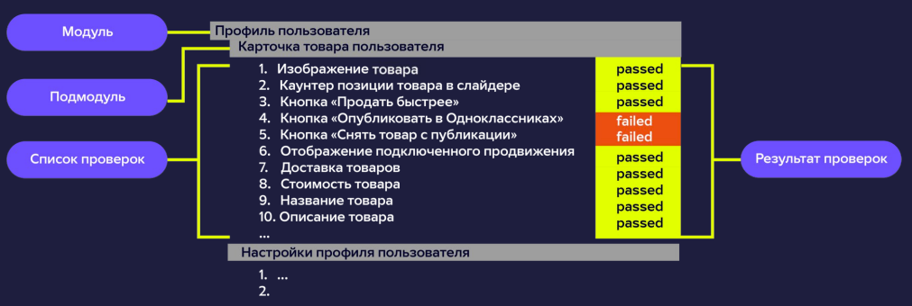 | 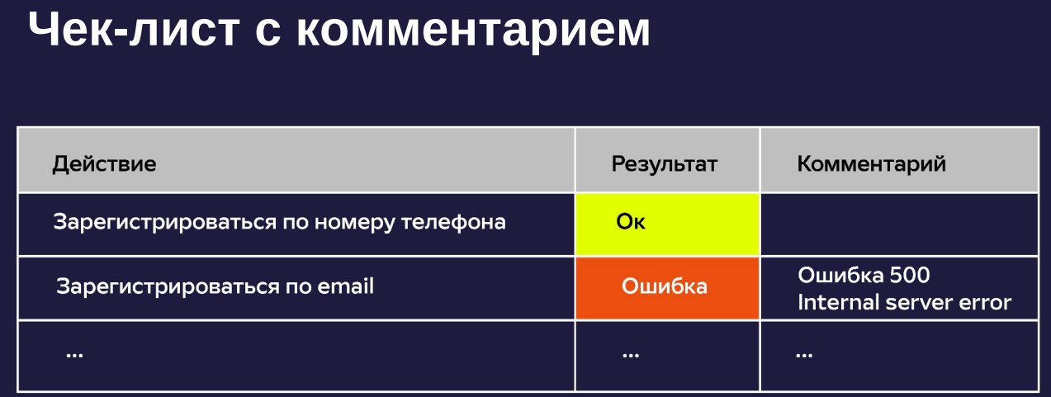 | 00 11 00 |  |  | 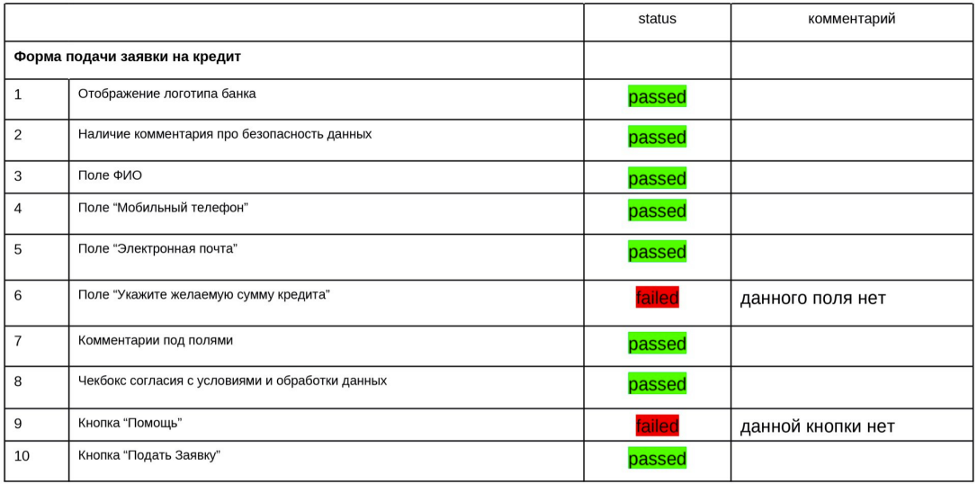
Чек-лист с тестовыми данными |  | 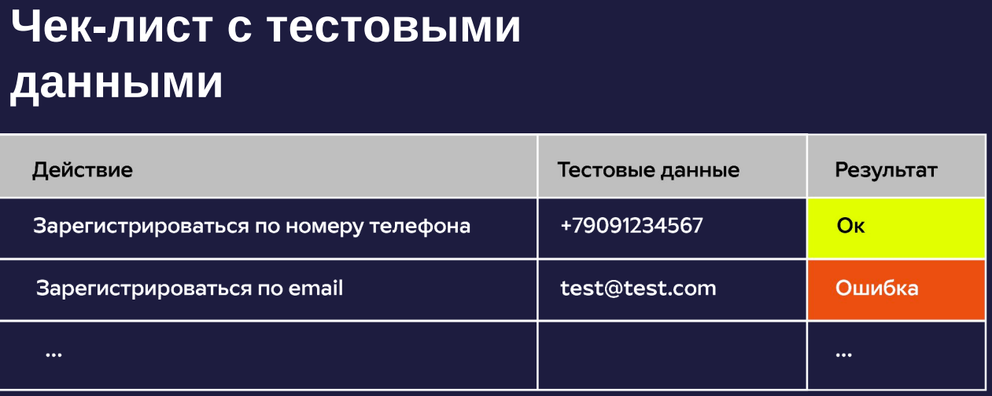 | 00 14 00
Чек-лист с детализацией по тестовым данными
Чек-лист с детализацией по версиям | Задача: вести историю проверок всех версий нашего приложения
Чек-лист с детализацией по окружениям | Задача: проверить всю работу приложения во всех доступных окружениях |  | 00 14 45
Виды чек-листов |  | Мой комментарий: Специальные чек-листы используются в тех случаях, когда мы проверяем графическую и логическую составляющую тестируемого продукта. Универсальные чек-листы исопользуются, когда проверка не привязывается к графическим элементам или к конкретной логике конрктеного сервиса, а проверяется возможность пользователя выполнить то или иное действие или в общем наличие того или иного элемента без привязки к его конкретному отображению.
Специальные | Пример: Чек-лист для страницы «Профиль» 1. Профиль пользователя открывается в отдельной вкладке (конкретная проверка см для сравнения с универсальным ниже) 2. Название страницы «Профиль пользователя» (конкретная проверка) 3. Отображается аватарка пользователя (конкретная проверка) 4. Присутствует обводка вокруг аватарки (конкретная проверка) | Специальные 1 для конкретного продукта; 2 специфические проверки. | 00 15 10
Универсальные | Пример: Чек-лист для проверки сайта 1. Переход в профиль пользователя (должен быть в любом маркет плейсе) 2. Отображается аватарка пользователя (должен быть в любом маркет плейсе) 3. Отображается имя пользователя (должен быть в любом маркет плейсе) | Универсальные 1 для однотипных продуктов; 2 универсальные проверки. В универсальном чек-листе составляется абстрактный список проверок. Им можно проверить отдельные/конкретные проекта, но такой чек-лист будет общим для всех проектов, то есть в нем будет общий список проверок, которые не будут затрагивать какие-то конкретные детали. | 00 16 17
Типы чек-листов |  | Мой комментарий: такое чувство, что каждый из типов чек-листов нужен для конкретных задач. Подробный для визуальной оценки верстки, орфографии, доступности всех кнопок и ссылок. Связанный для проверки работы кнопок и ссылок. Несвязанный для проверки наличия всей должной информации на экране пользователя. | 00 18 00 | Вопросы: непонятна последовательность и случаи приложения каждого из типов чек-листов. Написал свое предоплолжение в Мой комментарий
Подробный перечень (laundery list - список белья, отданный в стирку. Чтобы сохранить цвет переданных вещей, их необходимо сгруппировать в группы по цвету) | Пример Подробный перечень: << 1. Верстка. a. Верстка не «едет» во всех оговоренных браузерах. b. Работают динамические элементы, и нет явных ошибок отображения. … 2. Содержимое. a. Нет орфографических и грамматических ошибок. b. Удалены рыбные тексты. … 3. Функциональность. a. Нет битых ссылок. b. Все страницы сайта доступны из главной навигации. >> | Подробный перечень ● группировка по категориям верно подобранные категории - это главная ценность подробного списка. По ним происходит группировка. Важно! Группировка должна быть реализована таким образом, чтобы отдельные группы могли протестировать отдельные люди ● порядок не влияет на точность данных. Цель подробного чек-листа: Упрощение восприятия и понимания информации Важно! Группировка должна быть реализована таким образом, чтобы отдельные группы могли протестировать отдельные люди. Таким образом проверки можно распаллелить на всю команду тестировщиков (1 человек - верстка, 2 человек - содержимое, 3 человек - функциональность)
Связанный чеклист | Пример: <<1. Новое окно открывается при двойном клике на ярлык. 2. Окно сворачивается в панель задач при нажатии кнопки «Свернуть». 3. Окно разворачивается из панели задач при нажатии на ярлык в панели задач. 4. Окно закрывается при нажатии кнопки «Закрыть».>> | Связанный чеклист ● порядок выполнения влияет на результат. Ключевой этап работы над связанным чек-листом Распределение функционала (то есть функционал становится доступен только в том случае, если соблюдена правильная последовательность проверки). Пример: Разработка чек-листа авиакомпанией для предполетной оценки самолета. В ней важна строгая последовательность, которая характерна для каждого типа самолета | 00 19 55
Несвязанный чеклист | Пример: <<1. Пользователь может создать публикацию. 2. Пользователь видит публикации открытых аккаунтов, независимо от наличия подписки. 3. Пользователь видит публикации закрытых аккаунтов, на которые он подписан. 4. Пользователь не видит публикации закрытых аккаунтов, на которые он не подписан. 5. Пользователь может удалить публикацию.>> | Несвязанный чеклист ● порядок упрощает прохождение, но не влияет на результат. | 00 20 57
Правила выполнения чек-листов
 |  | 1. Не пропускать проверки. 2. Если указаны тестовые данные, то использовать именно их. 3. Указывать результат. 4. При возникновении ошибки указывать ссылку на дефект в комментарии. | 00 22 00
Резолюции
 |  | 1. passed – кейс прошел проверку работа системы соответствует требованиям 2. failed – кейс не прошел проверку работа системы не соответствует требованиям 3. skipped – пропуск проверки пропуск проверки. - либо у нас не хватает времени, чтобы проверить тот или иной функционал или его часть. - либо изменилась логика работы функционала и чек-лист еще не успели актуализировать 4. blocked – нет возможности проверить Проверка заблокирована поломанным функционалом. Например, чтобы проверить проверку отправки сообщений в чате, необходимо авторизоваться. В это же время авторизация невозможна (например у нее статус failed). 5. untested – еще не брали в работу | 00 22 46

Урок 2 часть 2
Преимущества и недостатки чек-листов
Преимущества | -Структурированнее работа тестировщика -Легко собирать статистику о готовности ПО и проделанной работе тестировщиками | ● Чек-листы затрагивают большее количество кейсов, так как при прохождении их можно по-разному выполнять. (бред, так как без детализации никто не поймет что именно было проверено) ● Сокращают затраты на содержание и поддержку тестов. ● Обеспечивают высокую скорость тестирования: не нужно отмечать результат каждого шага тестировщика, достаточно общего результата проверки. ● Позволяют проходить и комбинировать тесты по-разному, в зависимости от предпочтений сотрудников. ● Показывают статистику: кто, когда и что проходил — с детализацией по сборке продукта и окружению, на котором проводилось тестирование. ● Улучшают представление о системе в целом, показывают статус ее готовности. ● Показывают объем проделанной и предстоящей работы по тестированию. | 00 24 30
Недостатки | `-Недостаточный уровень детализации чек-листов (путаются начинающие и руководство; тестировщики выполняют чек-листы по-своему) | ● Начинающие тестировщики не всегда эффективно проводят тесты без достаточно подробной документации. ● Заказчику или руководству может быть недостаточно того уровня детализации, который предлагают чек-листы. ● Неопределенность тестового набора: каждый тестировщик выполняет пункт чек-листа по-своему.
Распространенные ошибки
Неатомарные проверки | Не верно: ● авторизоваться в профиле пользователя И изменить имя пользователя ● редактирование номера телефона И почты | Верно: ● авторизация по номеру телефона ● переход в профиль пользователя ● редактирование имени пользователя ● редактирование номера телефона пользователя ● редактирование почты пользователя | 00 26 00
Некорректная форма глагола | Не верно: ● авторизовался в профиле пользователя ● отредактировал номер телефона | Верно: ● авторизация по номеру телефона ● редактирование номера телефона
Нет разделения по модулям | Не верно: ● авторизация по номеру телефона ● редактирование номера телефона ● редактирование имени пользователя | Верно: ● Авторизация авторизация по номеру телефона ● Профиль пользователя редактирование номера телефона редактирование имени пользователя

Урок 2 часть 3
Программы для составления и хранения чек-листов | Плюсы | Минусы
Таблицы ...и прочие RMS (requirements management system) | 1 Действия и результаты распределены по ячейкам | 1 Google-таблицы могут быть запрещены политикой безопасности 2 Документы Excel неудобно модифицировать | 00 29 00
TMS – Test Management System | 1 Чек-листы хранятся в специально предусмотренном для них месте | 1 Дополнительный инструмент в команде, который может требовать определенной настройки. Большинство TMS – платные
Confluence - RMS (requirements management system) | 1 Чек-листы защищены 2 Всем доступна актуальная версия | RMS (requirements management system) - Средства поддержки и автоматизации процесса работы с требованиями на протяжении всего жизненного цикла разработки продукта 1 Требуется настройка, установка, раздача доступов

Семинар 2
https://miro.com/app/board/uXjVP42tgDQ=/

Урок 3 часть 1
Тест-кейс
 | Если сравнивать визуальную разницу между чек-листом и тест-кейсом, то разница будет лишь в том, что в тест-кейсе есть более подробная детализация каждого действия и того результата, который мы должны получить в конце этого действия | 1 это небольшая инструкция по проверке работы функции. В этой инструкции описываются, какие шаги нужно выполнить (какие кнопки нажать, какие чек-боксы выбрать, как данные ввести), чтобы проверить работу участка системы, а также описывается ожидаемый результат, который должен быть получен в результате этих шагов. 2 это совокупность шагов, конкретных условий и параметров, требуемых для проверки реализации тестируемой функции или ее части. | 00 01 20
Атрибуты тест-кейса |  |  | 00 02 33
ID: 2 |  | ID тест-кейса
Название: Отображение поля “Имя и фамилия” | Обязательно | Название - заголовок тест-кейса. Описывается в одном предложении суть тест-кейса. |  | Вопрос: всегда ли тест-кейсах обязательно указывать раздел комментариев
Предусловие: Открыта форма регистрации | Обязательно. Примечание: Обычно начинается с глагола "Нажать" "Указать" итд | Шаги - действие, которое необходимо выполнить, чтобы проверить функционал.
Шаг 1: Проверить наличие поля “Имя и фамилия” | Обязательно | Ожидаемый результат - это атрибут, в котором описывается как должна выглядеть или работать система. Заполняется исходя из технического задания!
Ожидаемый результат 1: Поле “Имя и фамилия” отображается в соответствии с макетом (лучше если будет указана ссылка на ТЗ) |  | Приоритет тест-кейса - зависит от приоритета функции и сценариев, которые проверяет данный тест-кейс. Определяет очередность выполнения тест-кейса во время тестирования. (приоритет может быть высоким и может идти в начале на проверку, или низким и такой тест-кейс будет выполняться в самом конце)
Шаг 2: Проверить наличие плейсхолдера в поле “Имя и фамилия” |  | Тестовые данные - это данные, которые используются для проведения тестирования. Указываются либо в ЩАГАХ, либо вынесены в отдельный файл с указанием ссылок на них. Тестовые данные составляются исходя из ТЗ.
Ожидаемый результат 2: Плейсхолдер “Имя и фамилия” отображается в поле, размер шрифта 14px | Обязательно | Предусловия - это условие, которое необходимо выполнить прежде, чем приступить к выполнению тест-кейса. Например подготовить систему для проведения тестирования. Например если мы проверяем отправку письма от пользователя, то предусловием является авторизация пользователя в системе.
 |  | Постусловия - необходимы для того, чтобы вернуть систему в исходное состояние. Например мы проверяли, что у пользователя есть бесплатные товары - в админке меняли стоимость товаров, однако после проверки необходимо вернуть систему (стоимость товаров) в исходное состояние
 | Заполняется в момент проверки. Необязательный атрибут. | Фактический результат - указываем то, что получаем в результате тест-кейса, либо одного шага.
 | Заполняется в момент проверки | Статус тест-кейса/резолюция - результат тест-кейса, либо причину по которой тест-кейс выполнить не получается.
Резолюции |  |  | 00 07 06
 |  | 1. passed – кейс прошел проверку работа системы соответствует требованиям 2. failed – кейс не прошел проверку фактический результат не соответствует ожидаемому результату - то есть работа системы не соответствует требованиям 3. skipped – пропуск проверки пропуск проверки. - либо у нас не хватает времени, чтобы проверить тот или иной функционал или его часть. - либо изменилась логика работы функционала и чек-лист еще не успели актуализировать 4. blocked – нет возможности проверить Проверка заблокирована поломанным функционалом. Например, чтобы проверить проверку отправки сообщений в чате, необходимо авторизоваться. В это же время авторизация невозможна (например у нее статус failed). Например в тех случаях, когда невозожно выполнить предусловия тест-кейса - поломана авторизация для проверки отправки сообщений 5. untested – еще не брали в работу
Priority в тест-кейсе |  |  | 00 09 00
 | Можно также обозначать цифрами или буквами латинского алфавита | Приоритет показывает важность тест-кейса - то есть тестирощвик по приоритету может отсортировать тест-кейсы на выполнение
 | Важно! Приоритетность основывается на важности требований, а также важности функционала для пользователя | Крайне высокий - критиечкски важный функционал продукта
 |  | Высокий - важный, но не критический функционал продукта
 |  | Средний
 |  | Низкий - данный кейс можно пропустить, тк он проверяет незначительный функционал, который пользователь может даже и не заметит с первого раза
 |  | Крайне низкий - данный кейс проверяет совсем минорные функции в продукте
Алгоритм составления тест-кейсов |  |  | 00 11 00
 | 1 Тестирование получает требования для ознакомления 2 Ознакамливается 3 Уточняет детали у разработчиков, продакт менеджеров или иных лиц ответственных за составление данного ТЗ | Как написать тест-кейсы по требованиям? Все зависит от проекта, команды, в которой работает тестировщик. Тест-кейсы могут быть в виде текстового описания, в виде различных схем, mind card и могут быть в виде use case diagram
 |  | 1 Продумать сценарии - подумать какие новые возможности и сценарии появятся за счет добавления новой фичи, а также определить с какими из существующих функциональностей новая фича как-то будет пересекаться/взаимодействовать | 00 12 00
 |  | 2 Сформировать названия для тест-кейсов - определяем названия сценариев, которые выделели в предыдущем шаге
 |  | 3 Определить для каждого сценария необходимые предусловия - определяем действия, которые необходимо выполнить до непосредственных шагов в тест-кейсе
 |  | 4 В соответствии с требованиями описываем шаги
 |  | 5 В соответствии с требованиями описываем ожидаемый результат
 |  | 6 При необходимости заполняем остальные атрибуты этого этапа
Правила работы с тест-кейсами |  |  | 00 14 00
 |  | 1 Один тест-кейс — одна проверка или один сценарий. Не должно быть такого, что один тест-кейс проверяет множество шагов
 |  | 2 Заголовок точно описывает суть тест-кейса. "Отправка сообщения пользователю" "Регистрация в системе по номеру телефона". Не должно быть "Сообщение" "Отправка" - не показывают суть проверки
 |  | 3 Точные названия для элементов приложения: кнопок, чекбоксов, элементов меню, свитч, радио-батн
 |  | 4 Простой технический стиль без объяснений базовых понятий работы ПО. Все должно быть написано просто и коротко, иначе время потраченное на проверку данного тест-кейса будет сильно увеличено
 |  | 5 Нет пропущенных шагов: каждое действие вытекает из предыдущего
 |  | 6 Нет описания очевидных действий. "Разблокировать девайс", "Взять в руки ноутбук", "Установить приложение" - такого быть не должно, тк это и так понятные действия, которые нужно выполнить
 |  | 7 Нет зависимостей от других тест-кейсов. Нет ссылок на другие тест-кейсы
 |  | 8 Нет дублей с другими тест-кейсами
 |  | 9 Обнаруженная ошибка становится очевидной. Шаги и ожидаемые результаты тест-кейса описываются таким образом, чтобы отклонение от них явно свидетельствовало о наличии дефекта
 |  | 10. Гибкость для модификации. Тест-кейсы составляются таким образом, чтобы их потом возможно было доработать, усовершенствовать
Ошибки в тест-кейсах |  |  | 00 19 45
 |  | 1 Заголовок тест-кейса отсутствует или сформулирован некорректно. Не должно быть заголовков "Кнопка сохранить", "Чат с поддержкой" - из такого заголовка непонятно, что мы должны делать с чатом поддержки. Заголовок тест-кейса должен полностью описывать суть проверки, но при этом не должен содержать в себе ожидаемого результата
 |  | 2 Ссылки ведут на разные или недействительные требования
 |  | 3 Используются личные формы глаголов: "нажми", "перейдите", "укажи". Правильно было бы указывать неопрделенную форму глагола "нажать", "перейти", "указать"
 |  | 4 Пунктуационные, орфографические, синтаксические ошибки. Такие ошибки усложняют чтение тест-кейсов
 |  | 5 Выдумывание особенностей поведения приложения без отсылки к требованиям
 |  | 6 Не описывается приготовление к выполнению тест-кейса. Если система должна быть в определенном состоянии перед проверкой, то нам нужно указать это состояние, чтобы во время проверки нам не нужно было додумывать и вспоминать это состояние для осуществления проверки

Урок 3 часть 2 |  |  | 00 25 00
Составление тест-кейсов
Техническое задание
 |  | Заголовок формы “Начни бесплатно”. Шрифт Sans Serif, размер текста 40px. Имеется три поля: “Имя и фамилия”, “Email”, “Номер телефона”.
 |  | 1. Поле “Имя и фамилия” принимает на вход текст русский и английский. Когда пользователь начинает заполнять поле, то плейсхолдер “Имя и фамилия” скрывается.
 |  | 2 Поле “Email” принимает на вход email в формате email@mail.ru. Когда пользователь начинает заполнять поле, то плейсхолдер “Email” скрывается.
 |  | 3 Также имеется поле ввода номера телефона, где пользователь может выбрать страну и ввести в поле “Номер телефона” свой номер телефона.
 |  | 4. При вводе номера будет автоматически добавлен код страны в соответствии с выбранной. Вводимый номер будет разделяться пробелами.
 |  | 5. Для отправки формы имеется кнопка “Начать”, которая становится активной (на нее можно нажать) в том случае, если заполнены все поля.
 |  | 6. На форме имеются два чекбокса: “Я подтверждаю согласие на обработку персональных данных в соответствии с условиями Политики конфиденциальности, ознакомился и согласен с условиями Пользовательского соглашения” и “Я согласен получать уведомления о новых продуктах и предложениях GeekBrains и его партнеров”.
 |  | 7 Если поле “Имя и фамилия” не заполнено, то отображается ошибка “Заполните поле Имя и фамилия”.
 |  | 8 Если поле “Email” не заполнено, то отображается ошибка “Заполните поле Email”.
 |  | 9 Если поле “Номер телефона” не заполнено, то отображается ошибка “Заполните поле Номер телефона”. Размер текста ошибки 12px, Sans Serif, цвет: #f2363b
Тест-кейс #1
 |  | ID: 1
 |  | Название: Отображение заголовка формы регистрации
 |  | Предусловие: Открыта форма регистрации
 |  | Шаг 1: Проверить отображение и наличие заголовка формы
 |  | Ожидаемый результат 1: Заголовок формы “Начни бесплатно” отображается. Шрифт Sans Serif, размер текста 40px.
Тест-кейс #2
 |  | ID: 2
 |  | Название: Отображение поля “Имя и фамилия”
 |  | Предусловие: Открыта форма регистрации
 |  | Шаг 1: Проверить наличие поля “Имя и фамилия”
 |  | Ожидаемый результат 1: Поле “Имя и фамилия” отображается в соответствии с макетом (лучше если будет указана ссылка на ТЗ)
 |  | Шаг 2: Проверить наличие плейсхолдера в поле “Имя и фамилия”
 |  | Ожидаемый результат 2: Плейсхолдер “Имя и фамилия” отображается в поле, размер шрифта 14px
Тест-кейс #3
 |  | ID: 3
 |  | Название: Заполнение поля “Имя и фамилия”
 |  | Предусловие: Открыта форма регистрации
 |  | Шаг 1: Клик в поле “Имя и фамилия”
 |  | Ожидаемый результат 1: В поле отображается курсор
 |  | Шаг 2: Ввести в поле Иван Иванов
 |  | Ожидаемый результат 2: Плейсхолдер скрывается, введенный текст отображается
Тест-кейс #4
 |  | ID: 4
 |  | Название: Отображение ошибки “Заполните поле Имя и фамилия”
 |  | Предусловие: Открыта форма регистрации
 |  | Шаг 1: Клик на кнопку “Начать”
 |  | Ожидаемый результат 1: Отображение ошибки “Заполните это поле Имя и фамилия”. Размер текста 12px, Sans Serif, цвет: #f2363b

Урок 3 часть 3
Преимущества и недостатки тест-кейсов | Преимущества | Недостатки | 00 30 30
 | o За счет полной детализации шагов тест-кейсы может проходить новичок, а также по тест-кейсам довольно удобно знакомиться с продуктом. | В сравнении с чек-листами требуют много времени на написание.
 | o Достаточно подробное описание бизнес-логики. При неидеальной организации хранения требований, уточнение некоторых моментов проще будет найти в тест-кейсах. | Сложно поддерживать. При изменении бизнес-логики, переименовании разделов и прочих изменениях, затрагивающих пользовательский интерфейс и сценарии использования системы, нужно актуализировать все тест-кейсы, затрагивающие измененную часть.
Инструменты для работы с тест-кейсами
TMS |  | Системы для работы с тест-кейсами (test-case management system, сокращенно TMS) — автоматизированные приложения, которые позволяют управлять тест-кейсами.
 |  | Jira+Zephyr
 |  | TestRail
 |  | Allure
 |  | Test IT
 |  | TastLink
 |  | Qaseio
Основные функции TMS |  |  | 00 33 30
 |  | 1 Создание тест-кейсов. В TMS обычно имеются заготовки/шаблоны тест-кейсов
 |  | 2 Выполнение тест-кейсов и запись результатов. Результаты записываются в систему. По итогу может быть выведен отчет
 |  | 3 Отслеживание дефектов. ТМС системы хранят историю баг-репортов. Тем самым мы будем понимать насколько высока вероятность багов в проверяемой системе, а также насколько новый баг Вы смогли найти
 |  | 4 Отслеживание требований и других проектных документов. Возможность ссылаться на ТЗ/требования
 |  | 5 Защита тест-кейсов. Защита от неавторизованных изменений тест-кейсов
Тест-кейсы и чек-листы | Важно! Тест-кейс+чек-лист = тестовая документация |  | 00 37 30
 | Тест-кейс | Чек-лист
Детализация | Проверки детализированы, расписаны по шагам | Проверки формулируются в общем виде (недетализированные). Пункт чек-листа = заголовок тест-кейса.
Связность | Тест-кейсы не зависят друг от друга и выполняются в произвольном порядке. | Проверки могут быть связаны друг с другом, предполагается их последовательное выполнение
Понятность | Понятен любому человеку | Понятен человеку, который знаком с продуктом (так как чек-лист недетализированный)
Эффект пестицида | Есть риск возникновения, т.к. каждый раз воспроизводятся одни и те же шаги. | Риск снижается, т.к. каждый выполняет проверку по-своему
Ценность тест-кейсов и чек-листов |  |  | 00 38 50
 |  | Структурируют и систематизирую подход к тестированию.
 |  | Основа для метрик тестового покрытия.
 |  | Основа для увеличения тестового покрытия. Если текущих проверок недостаточно.
 |  | Показатель соответствия ситуации плану.
 |  | Поддерживают взаимопонимание между заказчиком, разработчиками и тестировщиком. Тестировщик всегда может обратиться к заказчику или разработчику, чтобы что-то уточнить по требованиям к системе
 |  | Хранят информацию для длительного использования и обмена опытом между сотрудниками и командами. На основе тест-кейсов тестировщики могут обмениваться информацией о требованиях и опыте работы над определенным проектом.
 |  | Основа регрессионного тестирования.
Наборы тест-кейсов test case, test suite, test plan, test run
 |  | Test case — атомарный элемент тест-плана. Test suite — список кейсов, объединенных общим фактором Test plan — список test suite-ов, выбранных для теста Test run — выполнение test plan-а
Регрессионное тестирование
 |  | это тестирование уже проверенной функциональности после внесения изменений в код приложения для уверенности, что эти изменения не внесли или не активизировали ошибки в областях, которые не подвергались изменениям.

Урок 4 часть 1
Техники тест-дизайна
Тест-дизайн |  | Проектирование тест-кейсов
План работы над тест дизайном | `http://www.protesting.ru/testing/testdesign.html | 1 анализ имеющихся проектных артефактов: документация (спецификации, требования, планы), модели, исполняемый код и т.д. 2 написание спецификации по тест дизайну (Test Design Specification) 3 проектирование и создание тестовых случаев (Test Cases)
Роли, ответственные за тест дизайн |  | Тест аналитик - определяет "ЧТО тестировать?" Тест дизайнер - определяет "КАК тестировать?"
 |  | Попросту говоря, задача тест аналитиков и дизайнеров сводится к тому, чтобы используя различные стратегии и техники тест дизайна, создать набор тестовых случаев, обеспечивающий оптимальное тестовое покрытие тестируемого приложения. Однако, на большинстве проектов эти роли не выделяется, а доверяется обычным тестировщикам, что не всегда положительно сказывается на качестве тестов, тестировании и, как из этого следует, на качестве программного обеспечения (конечного продукта).
 | Как я понимаю - очень важно!: Классы эквивалетности - это одна из техник тест-дизайна. Тест-дизайн - это этап проектирования тест-кейсов, на котором мы проверяем требования на конкретику, тестируемость, полноту. В связи с этим сложилось впечатление, что классы эквивалентности - это больше про предварительную подготовку к написанию тест-кейсов, которая включает в себя линейные и нелинейные параметры, вариативность которых мы себе отмечаем. А вот "отображается" или "не отображается" - это "банальщина", которая указывается уже непосредственно в момент составления тест-кейсов | этап проектирования и создания тестовых случаев (тест-кейсы) в соответствии с определенными ранее критериями качества и целями тестирования. Очень Важно! 1 Процесс тестирования начинается с анализа требований 2 Мы определяем насколько они полные, конкретные, тестируемые 3 Когда требования проверены, проанализированы и приоритезированы, 4 Начинается этап написания тест-кейсов 5 Все это является тест-дизайном | 00 02 00 | Самоизучение - книги Тестирование дот ком Силабис ISTQB
Цели тест-дизайна |  |  | 00 03 20
 | Email Тип данных: Кириллица, Латиница итп Кириллица - 1 класс "эквивалентности" Латиница - 2 класс "эквивалентности" Эти классы полноценно проверяются не проверяя все возможные вариации слов на кириллице и латинице, а лишь выбрав по одному из представителей каждого класса | 1. (покрытие) максимально покрыть функциональность тестами; 2. (приоритизация тест-кейсов) обнаружить самые серьезные баги; 3. (приоритизация тест-кейсов) сократить количество тестов за счет исключения непродуктивных тест-кейсов; 4. (приоритизация тест-кейсов) не пропустить важные тесты.
Техники тест-дизайна |  |  | 00 04 40
 | Продолжение: Классы эквивалентности можно разделить на "допустимые" в рамках задачи и "недопустимые"; а также "линейные" и "нелинейные" Классы эквивалентности применяются во всех случаях, когда по смыслу мы можем сгруппировать проверки в отдельные классы, чтобы не проверять всех представителей этих классов (это касается как выше приведенного примера, так и чисел, весов и даже в определенных случаях логике приложений - если приложение модульное, то достаточно один модуль проверить один раз, нежели проверять все варианты его подключения в конечной версии приложении) | ● классы эквивалентности (эквивалентное разделение); ● граничные значения (анализ граничных значений, метод граничных значений); ● попарное тестирование (тестовая комбинаторика); ● тестирование состояний и переходов; ● таблицы принятия решений; ● исследовательское тестирование.

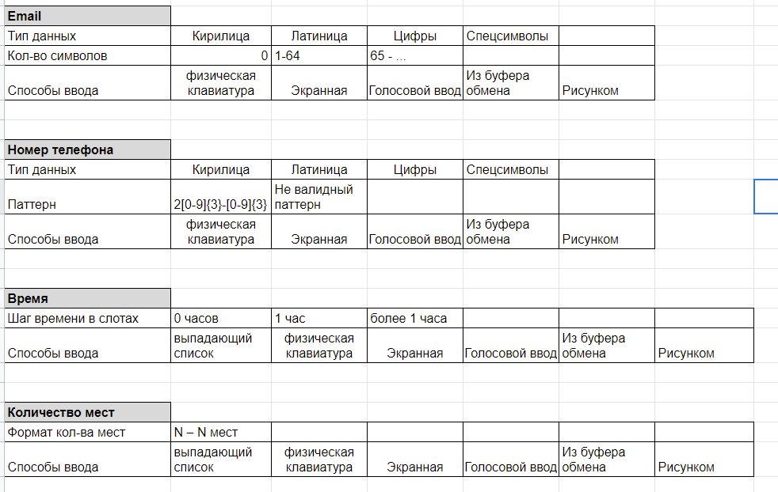
Урок 4 часть 2
Классы эквивалентности |  |  | 00 05 00
Класс эквивалентности | Главный смысл: Если есть группа данных, использование которых приводит к одному результату, то нет необходимости проверять абсолютно каждое значение из этой группы данных по-отдельности | это входные (а иногда и выходные) данные, которые обрабатываются одинаковым образом и приводят к одному результату. Пример из жизни: выбор ягоды на рынке. Попробовав одну ягодку у одного продавца, мы делаем вывод о всех остальных ягодах этого продавца |  | Пример выделения классов эквивалентности для создания тест-кейсов |  | https://docs.google.com/spreadsheets/d/17ThPghS_-knfr9W7ypERB_EX_7-IalwKcHf7A5vpZ9w/edit?usp=sharing
Тестирование на основе классов эквивалентности (Эквивалентное разбиение) | Важно - метод черного ящика: ситуация, когда у тестировщика нет доступа к коду | Equivalence partitioning — техника тест-дизайна на основе метода черного ящика. + Помогает разрабатывать и выполнять меньше тест-кейсов, при этом сохраняя достаточное тестовое покрытие. | 00 08 33 | Таким образом мы можем видеть все тестовые значения, которые мы должны проверить
Признаки эквивалентных классов | Главный смысл: Выбирая лишь несколько значений из каждого класса эквивалентности, можно существенно повысить эффективность и скорость тестирования | 1 если один тест выявит ошибку — остальные, скорее всего, тоже это сделают; 2 если один из тестов не выявит ошибку — остальные, скорее всего, тоже этого не сделают.
Классы эквивалентности. Пример
 | 0–15 Не нанимать 16–17 Наем, только сокращенный рабочий день (part time) 18–64 Наем на полный рабочий день (full time) 65–99 Не нанимать | If (applicantAge >= 0 && applicantAge <16) hireStatus="NO"; If (applicantAge >= 16 && applicantAge <18) hireStatus="PART"; If (applicantAge >= 18 && applicantAge <65) hireStatus="FULL"; If (applicantAge >= 65 && applicantAge <=99) hireStatus="NO";

 | Значения нелинейный классов нельзя расположить на числовой прямой, поэтому у них нет граничных значений
Что можно разбить на классы эквивалентности |  |  | 00 17 00
 |  | 1. числа; 2. символы; 3. длину строки; 4. размер файла; 5. объем памяти; 6. разрешение экрана; 7. версии операционных систем, библиотек; 8. объем передаваемых данных.

Урок 4 часть 3
Граничные значения | Важно: Тестно переплетается с техникой классов эквивалентности и применяется для линейных (определенных) классов, в которых возможно выбрать граничные значения |  | 00 19 00
Техника анализа граничных значений |  | это проверка поведения продукта на крайних (граничных) значениях входных данных. Важно! Граничные значения обязательно следует применять при написании тестов, так как именно в этом месте чаще всего и обнаруживаются ошибки.
Алгоритм техники анализа граничных значений
 |  | 1 Выделить КЛАССЫ ЭКВИВАЛЕНТНОСТИ. 2 Определить граничные значения этих классов. 3 Определить, к какому классу будет относиться каждая граница. 4 Для каждой границы провести тесты по проверке значения до границы, на ней и сразу после нее. | 00 19 30
Граничные значения. Пример
Граничные значения {-1, 0, 1}, {15, 16, 17}, {17, 18, 19}, {64, 65, 66}, и {98, 99, 100} { -36, 1001, FRED, %$#@} | 0–15 Не нанимать 16–17 Наем, только сокращенный рабочий день (part time) 18–64 Наем на полный рабочий день (full time) 65–99 Не нанимать | If (applicantAge >= 0 && applicantAge <16) hireStatus="NO"; If (applicantAge >= 16 && applicantAge <18) hireStatus="PART"; If (applicantAge >= 18 && applicantAge <65) hireStatus="FULL"; If (applicantAge >= 65 && applicantAge <=99) hireStatus="NO"; | 00 20 00

Урок 4 часть 4
Попарное тестирование | Техника применима для нелинейных классов эквивалентности - чаще всего применяется для проверки работы фильтров на вебсервисах |  | 00 22 00
Попарное тестирование (pairwise testing) |  | это техника формирования наборов тестовых данных, при которой каждое тестируемое значение каждого из проверяемых параметров хотя бы раз сочетается с каждым из тестируемых значений всех остальных проверяемых параметров.
Суть проблемы
 | Суть: Сокращение тестов в сложных взаимосвязанных системах | 1 Если мы попытаемся проверить все сочетания всех значений всех параметров для сложного случая тестирования, мы получим количество тест-кейсов, превышающее все разумные пределы. 2 Большинство дефектов возникает при комбинации двух параметров.
Пример: |  |  | 00 24 00
Важно! + хорошо масштабируется при увеличении параметров – плохо масштабируется при увеличении количества значений | Полный перебор 1 чекбокс = 2 значения ON|OFF 2 чекбокса = 4 3 чекбокса = 8 4 чекбокса = 16 5 чекбоксов = 32 10 чекбоксов = 1024 15 чекбоксов = 32 768 20 чекбоксов = 1 048 576 | Результат использования Pairwise В результате применения техники попарного тестирования – 10 тестов вместо 1 048 576 | `https://pairwise.teremokgames.com/4s8/
Программы для Pairwise
 |  | ● Pairwise Online Tool ● PICT ● Allpairs ● VPTag
Пример
Тип данных | язык | способ ввода
буквы | русский | ручной
буквы + тире | английский | голосовой
буквы + пробел |  | копипаст
Первым столбцом всегда идет самый вариативный

Тип данных | способ ввода | язык
буквы | ручной
буквы | голосовой
буквы | копипаст
буквы + тире | ручной
буквы + тире | голосовой
буквы + тире | копипаст
буквы + пробел | ручной
буквы + пробел | голосовой
буквы + пробел | копипаст
На данном этапе мы проверили все пары "тип данных" "способ ввода"

Тип данных | способ ввода | язык
буквы | ручной | русский
буквы | голосовой | русский
буквы | копипаст | русский
буквы + тире | ручной | английский
буквы + тире | голосовой | английский
буквы + тире | копипаст | английский
буквы + пробел | ручной
буквы + пробел | голосовой
буквы + пробел | копипаст
На данном этапе мы проверили все пары "способ ввода" "язык"
Попарная проверка позволяет значительно сократить количество проверок с минимальным ухудшением качества проверки в сравнении с полной проверкой

Урок 4 часть 5
Тестирование на основе состояний и переходов |  |  | 00 26 30
Тестирование на основе состояний и переходов (State-Transition Testing) |  | применяется (1) для фиксирования требований и описания дизайна приложения, а также (2) помогают выбрать необходимые для проверки кейсы. Описываются конкретные состояния приложения и то, как они могут меняться.
 | 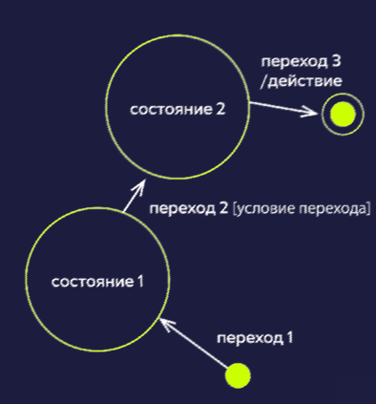 | Точка входа — черная точка на диаграмме. Переход (transition) (стрелка) — представляет переход из одного состояния в другое, происходящий по событию. Состояние (state) (круг) — состояние приложения, в котором оно ожидает одного или нескольких событий. Событие (event) (надпись над стрелкой) — то, что сделал пользователь. Действие (action) — реакция приложения на событие. Точка выхода — показана на диаграмме как мишень. Условия перехода (transition conditions) — условия, в соответствии с которыми система будет выполнять то или иное действие. Роли пользователей (actors)
Пример

Плюсы диаграмм состояний и переходов
 |  | + позволяют визуализировать состояния продукта; + демонстрируют варианты переходов, которые можно пропустить; + помогают отследить дефект, сужая его локацию до конкретного перехода; + показывают внутреннюю механику продукта.
Минусы диаграмм состояний и переходов
 |  | – можно пропустить неочевидные переходы; – при слишком сложной структуре продукта диаграммы могут стать громоздкими и запутанными; – являются только основой к применению других методов; – бесполезны при плохом знании продукта.

Урок 4 часть 6
Таблицы принятия решений |  |  | 00 31 50
Таблицы принятия решений (decision table) | Важно - метод черного ящика: ситуация, когда у тестировщика нет доступа к коду | техника тестирования черного ящика, применяется для систем со сложной логикой. Помогает быстрее разобраться в бизнес-логике приложения, упорядочить ее, а также протестировать все возможные комбинации условий.
Сущности, из которых состоят таблицы
 | Техника применима, в случае если имеется много проверок ЕСЛИ…ТО | Условия (conditions) — короткое описание входных условий (данных), сформулированное в виде вопроса. Действия (actions) — четкое описание ожидаемого результата, действия системы. Значения (values) — значения, допустимые для входных данных, указанных в условии. Правила (rules) — комбинации входных данных, которые отражены в таблице.
Цель применения
 |  | ● упорядочить и задокументировать сложную логику приложения; ● протестировать все комбинации условий и состояний.
Пример. Рассылка писем
 |  | Требование: для поддержания системы лояльности провести информационную рассылку постоянным клиентам. Содержание писем зависит от следующих условий: ● Клиенты типа А, В получают стандартное письмо. ● Клиенты типа С получают специальное письмо. ● Клиентам, совершившим пять и более покупок или купившим на сумму более 500 долларов, в письме сообщается о дополнительной скидке 20% на следующий заказ.
План действий
 |  | 1. Разбить требование на условия. 2. Посчитать количество возможных правил (комбинаций). 3. Составить таблицу принятия решений. 4. Исключить лишние комбинации, если они есть. 5. Создать тесты.
Количество возможных комбинаций
 |  | X = Y1*Y2*...*Yn, где Х — вычисляемое количество комбинаций; Y1...Yn — количество вариантов каждого условия; N — количество условий. ● Y1 = 4 (четыре значения для условия «Тип клиента» — «A, B, C, D»); ● Y2 = 2 и Y3 = 2 (по два значения для условий «Пять и более покупок» и «Сумма больше 500 долларов» — «YES/NO»); ● N = 3 (требование содержит три условия); ● X = 4 * 2 * 2; ● Х = 16 правил (комбинаций условий).
Результат - таблица
 |  | 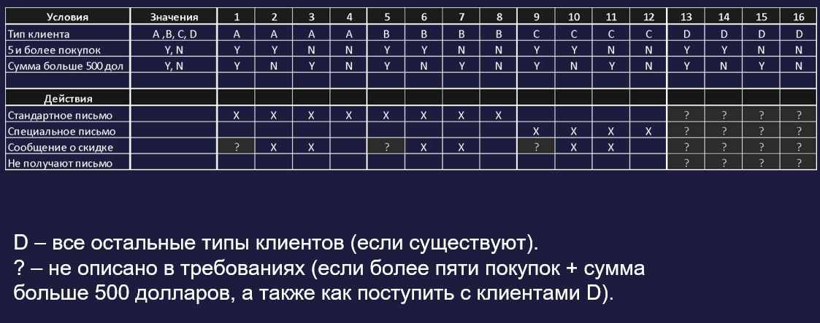 | 00 35 40
 |  | 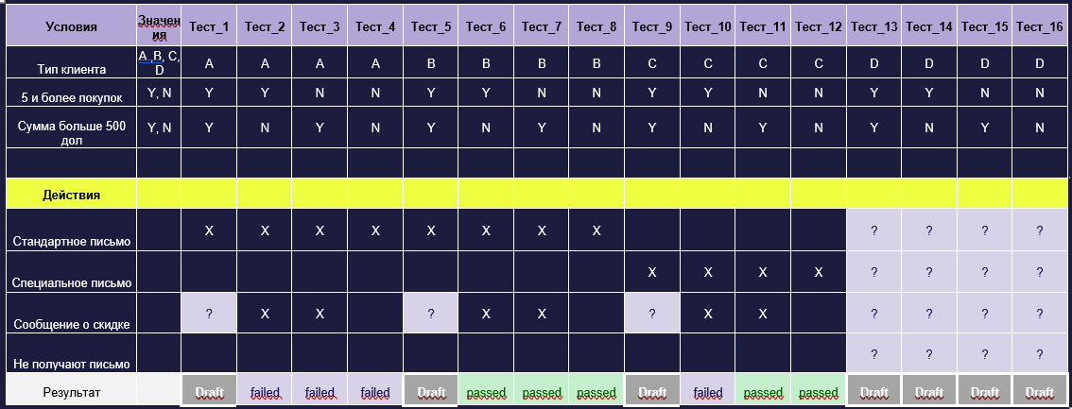
Плюсы таблиц принятия решений
 |  | + помогают быстро составлять тестовые сценарии; + позволяют выявить неполноту требований; + их можно использовать при отсутствии требований; + можно быстро проверить покрытие требований тест-кейсами; + позволяют предугадывать возможные ошибки.
Минусы таблиц принятия решений
 |  | – при большом количестве условий таблицы могут быть громоздкими — их сложно составлять и использовать; – сложность в корректном определении условий, действий и значений при первоначальном проектировании.

Урок 4 часть 7
Исследовательское тестирование
Исследовательское тестирование (exploratory testing) |  | это неформальный метод проектирования тестов, при котором тестировщик активно контролирует проектирование тестов во время выполнения. Полученную при тестировании информацию использует для проектирования новых и улучшенных тестов. Исследовательское тестирование (exploratory testing) — также одновременное изучение программного продукта, проектирование тестов и их исполнение.
Применение исследовательского тестирования
 | Очень важно! Документирование багов/проверок происходит прямо в момент тестирования в виде тест-кейсов. Тест-кейсы создаются как для успешных проверок, так и для багов | ● быстрая обратная связь о качестве новой функциональности; ● быстрое изучение тестируемого продукта; ● контроль работы других тестировщиков; ● недостаток времени для составления тестовых сценариев; ● отсутствие требований; ● небольшой проект, для которого не требуется структурированный подход к тестированию; ● внезапные изменения в проекте; ● дополнительные проверки.
Плюсы исследовательского тестирования
 |  | + не нужно тратить время на предварительное описание всех сценариев; + не нужна поддержка тестовых сценариев; + не происходит привыкание к тестовым сценариям, и их прохождение не происходит «не глядя»; + не теряется цельное видение продукта; + критические дефекты находятся быстрее; + повышается скорость тестирования; + можно сразу начинать тестировать продукт, даже если требований нет вообще; + исследовательское тестирование интереснее и креативнее (тесты ограничиваются только фантазией и глубиной знаний о продукте).
Минусы исследовательского тестирования
 |  | – сложно планировать время на проведение тестирования без задокументированных заранее сценариев; – вероятность пропустить ключевые проверки, так как отсутствует ранжирование сценариев по степени важности; – сложность оценки полноты покрытия требований тестами; – требуется высокая квалификация тестировщиков и хорошее знание тестируемого приложения; – сложно использовать для регрессионного тестирования; – невозможно автоматизировать такое тестирование.

Урок 5 часть 1
Виды тестирования
 |  | 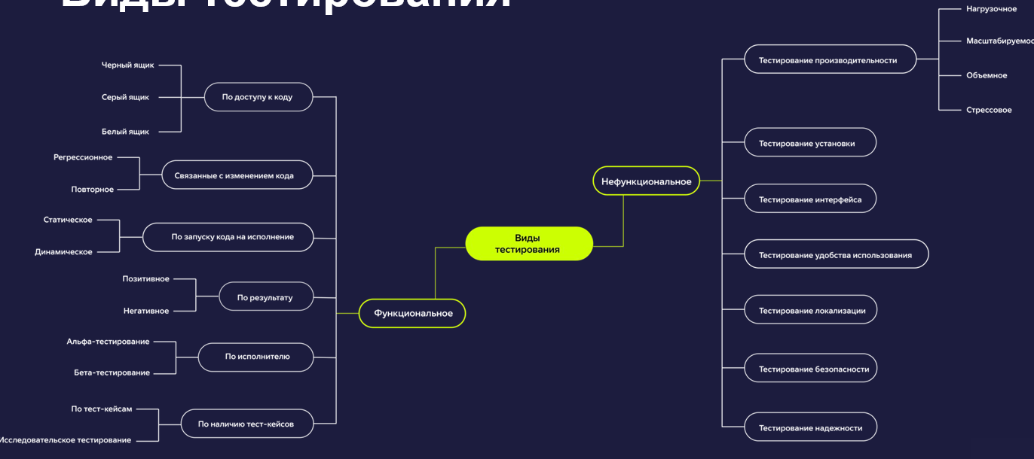
Виды функционального тестирования. | Тут не оценивается визуалка интерфейса Тут оценивается логика сайта (функции) | Функциональное тестирование — это тестирование ПО в целях проверки реализуемости функциональных требований. Функциональные требования определяют, что именно делает Программное обеспечение, какие задачи оно решает. Функциональные требования включают в себя: Функциональную пригодность (англ. suitability). Точность (англ. accuracy). Способность к взаимодействию (англ. interoperability). Соответствие стандартам и правилам (англ. compliance). Защищённость (англ. security).
1 По доступу к внутренней структуре ПО |  | 1 Метод черного ящика 2 Метод белого ящика 3 Метод серого ящика
Тестирование черного ящика |  |  | 00 03 00
"Тестировщик смотрит на то, что делает программа, а не то как она это делает" | "Черным ящиком" называют такие системы, внутреннее устройство которых достаточно сложное/неизвестное/не очень важное в рамках решения задачи тестирования. Важно! У этого черного ящика есть только "вход в систему" и "выход из этой системы" - что находится внутри этой системы мы не знаем | Основывается на анализе спецификации системы без знания внутренней структуры. Другими словами: это тестирование, когда мы проверяем системы без понимания что внутри этой системы/что у нее под "капотом". Мы взаимодействуем с системой очень близко к тому, как с ней взаимодействует самый обычный пользователь Находит ошибки: 1. Функции неправильно реализованы или отсутствуют. 2. Интерфейс отличается от макетов. 3 Данные не записываются в базы или записываются неверно. 4. Недостаточная производительность системы.
 | Преимущества + обнаруживает неточности и противоречия в поведении ПО; + не требует знания языков программирования; + Важно! тестирование проводится независимыми специалистами; + ранняя готовность тест-кейсов. | Недостатки – ограниченное количество сценариев, так как мы не знаем как система работает под капотом (то есть мы не можем проверить все функции данного приложения); – тесты зависят от того насколько у нас точная и подробная спецификации. (без спецификации мы можем пропустить необходимые проверки) | 00 05 35
Тестирование белого ящика |  |  | 00 06 50
"Тестирование кода без интерфейса" | Важно! В основном такой вид тестирования используется разработчиками, так как здесь нужно хорошее понимание внутренней структуры приложения и знания ЯП | Основывается на анализе внутренней структуры системы и на знании и понимании исходного кода, к которому тестировщик имеет полный доступ. Важно! После того как разработчиком написан код приложения, разработчики пишут для него модульные или юнит-тесты. Таким образом разработчики отрбирают входные значения для создаваемых тестов на основе кода, который будет эти значения обрабатывать
 | Преимущества + раннее начало тестирования: пользовательский интерфейс не требуется; + тестирование более тщательное, с покрытием путей выполнения программы: условий и операторов. | Недостатки – требуются знания языка программирования
Тестирование серого ящика |  |  | 00 08 40
 | Важно! Тестирование не на уровне кода или интефейса, а на уровне между, например проверка записи в базу данных (опять же не требуется пользовательский интерфейс) | Тестирование в условиях, когда часть внутренней структуры программы известна. Самые распространенным тестированием серого ящика является тестирование веб-приложений с помощь Интсрументов разработчика в Google Chrome браузер и Chrome dev tools (скорее всего это черный ящик!!!) ● запись в базу данных; ● лог-файлы; ● коды ответа от сервера.
2 Связанные с изменениями в коде |  | 1 Повторное (подтверждающее) — проверка исправления ошибок. Запускаются тестовые сценарии, которые ранее выявили дефекты продукта для подтверждения успешности, что данные дефекты были устранены. 2 Регрессионное — проверка, что старые функции работают после внедрения новых | 00 10 00
3 По запуску кода на исполнение |  |  | 00 11 28
1 Статическое | Начинается на самом раннем этапе тестирования ПО и продолжается на протяжении всей разработки ПО | без запуска приложения. Это тестирование системы на уровне спецификации или реализации без исполнения программного кода продукта (тестирование и вычитка документации, требований, схем баз данных, тестирование кода приложения без его запуска) Тестирование кода приложения без его запуска (аудит кода/code review) - специалист, который не участвовал в разработке приложения, проверяет и анализирует качество кода Тестирование макетов - рисует дизайнер. проверка на противоречия, наложение элементов друг на друга, нет других ошибок
2 Динамическое | Для проведения динамического тестирования требоуется, чтобы код программы смог запуститься | с запуском приложения. Это тестирование, которое проводится во время исполнения приложения/компонента или системы (проверка проводится на рабочей версии приложения) Тестируется поведение программы, поведение ее отдельных компонентов. Все виды функционального тестирования мы можем считать динамическими | 00 13 09
4 По характеру сценария |  |  | 00 14 00
1 Позитивное | Проводится в первую очередь, чтобы убедиться что система функционирует и это делает правильно. | валидные данные, проверка работы системы на правильность работы функций - в соответствии со спецификацией.
2 Негативное | Тестирование направленное не на то, чтобы сломать систему, а для того чтобы проверить правильную реакцию системы, если пользователь будет вводить неправильные данные | невалидные данные, правильная реакция системы на некорректные действия.
5 По исполнителю |  |  | 00 17 09
1 Альфа-тестирование | Проводится после того, как были проведены модульное тестирование, интеграционное тестирование и продукт уже находится на стадии частичной готовноти к выпуску на рынок. | силами компании- разработчика с возможным частичным привлечением пользователей. Чаще всего проводится в тестовой среде, на тестовых стендах компании, которые недоступны обычным пользователям
2 Бета-тестирование (внешнее/публичное тестирование) | Для передачи в бета-тестирование продукт должен работать стабильно, но не лишенным каких-то недостатков, в том числе критичных | силами ограниченного круга пользователей Чтобы минимизировать наличие критичных недостатков на большой аудитории пользовтелей доступ сначала открывают для небольших групп лояльных пользователей, которые понимают, что взаимодействуют с незавершенной версией продукта (делается для того, чтобы проверить работоспособность продукта и собрать обратную связь по нему) | 00 18 30
6 По наличию тест-кейсов |  |  | 00 22 30
1 На основе тест-кейсов
2 Исследовательское тестирование adhoc - интуитивное тестирование (тестировщик не опирается на тест-кейсы или сценарии, не составляются протоколы, а дефекты, которые были найдены заводятся и передаются в разработку | Лучше всего подходит, когда мало документации или сильно сжаты сроки Лучше проводить после проведения тестирования тест-кейсами. То есть сначала пройти проверку тест-кейсами, а затем придумать сценарии, по которым провести исследовательское тестирование | проверка производится на основе выбранного сценария, которые далее дорабатывается для более полной проверки. Проводится небольшими временными сессиями нацеленные, на конкретные задачи. Требуется протестировать "ВСЕ поля ввода на странице" - во время сессии ведется протокол, а тестировщик фиксирует результат.
Нефункциональные виды тестирования | Тут оценивается визуалка интерфейса | Нефункциональное тестирование включает в себя тестирование качественных характеристик компонента или системы, которые могут быть измерены различными величинами, не относящимися к конкретной функции или действию пользователя. Данный вид тестирования позволяет определить работоспособность системы при различных условиях | 00 25 30
Тестирование производительности | Главная задача тестирования: Обработать требуемое количество данных за установленное время. В случае повышения запланированных объемов, система восстанавливается после отказа без потери данных | 1 Нагрузочное тестирование 2 Тестирование масштабируемости 3 Объемное тестирование 4 Стрессовое тестирование | 00 26 13
1 Нагрузочное тестирование
 | Задача: проверка системы на то, что она выдерживает то количество запросов, которое указано в требованиях | Проводится с целью оценки поведения системы при возрастающей нагрузке, а также для определения нагрузки, которую способны выдержать компонент или система. ● измерение времени выполнения операций при определенной интенсивности; ● определение количества пользователей, одновременно работающих с приложением; ● определение границ приемлемой производительности при увеличении нагрузки.
2 Тестирование масштабируемости
 | Задача: проверка системы на то, что она выдержит дополнительный трафик (а также насколько легко увеличить ресурсы данного приложения), в случае прихода дополнительных пользователей/запросов | Измерение возможностей масштабирования, с точки зрения любой нефункциональной возможности: -увеличение количества пользователей приложения, -рост числа транзакций, -увеличение объема данных.
 | Масштабируемость определяет способность системы обрабатывать большие объемы нагрузки, и может относиться к различным параметрам системы: количество дополнительного трафика, с которым она может справиться, насколько легко нарастить ёмкость запоминающего устройства, или насколько больше других транзакций может быть обработано. | Вертикальное масштабирование — это увеличение производительности каждого компонента системы с целью повышения общей производительности. Горизонтальное масштабирование — это разбиение системы на структурные компоненты и разнесение их по отдельным физическим машинам, а также увеличение количества серверов, параллельно выполняющих одну и ту же функцию.
3 Объемное тестирование |  |  | 00 29 39
 |  | Система испытывается на больших объемах данных. Пример: Поведение приложения при попытке загрузить в его базу данных несколько файлов очень большого размера.
4 Стрессовое тестирование |  |  | 00 30 09
 | Задача: проверка системы на то, что она выдерживает количество запросов большее, чем то которое указано в требованиях | Оценка системы на граничных значениях рабочих нагрузок или за их пределами, либо в состоянии ограниченных ресурсов — памяти или доступа к серверу. Пример: Стандартная нагрузка на сервер приложения — 1000 запросов в секунду. При стрессовом тестировании требуется проверить поведение системы при увеличении нагрузки до 10 000 запросов в секунду.
 |  | Показатели производительности 1. Время задержки (Latency) - временной интервал между запросом и ответом 2. Время ответа (Response time) - время которое требуется серверу на ответ пользователю 3. Пропускная способность (Throughput) кол-во запросов, которое система может обработать за определенное время 4. Ширина пропускания канала (Bandwidth) максимальное число запросов, обрабатываемых системой. Используется для измерения максимального объема, который может обрабаотать система 5. Процент ошибок процент невалидных ответов к валидным за опрделенный промежуток времени
Тестирование установки
 |  | Тестирование установки направлено на проверку успешной инсталляции и настройки, а также обновления или удаления программного обеспечения. Кейсы при тестировании (Важно! тестирование поведения приложения после каждого из ниже приведенных этапов): ● первая установка; ● обновление; ● удаление.
Тестирование интерфейса |  |  | 00 33 25
 |  | это процесс проверки того, соответствует ли пользовательский интерфейс программного обеспечения требованиям, и удобно ли пользователям работать с программным продуктом.
UX тестирование |  |  | 00 33 37
 | Цель тестирования: поиск того, что можно улучшить на сайте, чтобы увеличить кол-во пользователей, конверсию пользователей Обычно проводят не тестировщики, а UX исследователи, которые прделагают пользователям пройти определнные сценарии. Исследователи следят за тем, как пользователи выполняют задачи сценариев, спрашивая обратную связь и что можно улучшить | проверка того, насколько легко пользователь понимает и осваивает программу, включая не только функциональную составляющую (саму систему), но и ее документацию — пользовательские инструкции.
Тестирование локализации |  | Тестирование языка и региональных особенностей
Тестирование безопасности
 |  | это стратегия тестирования, используемая для проверки безопасности системы, а также для анализа рисков, связанных с обеспечением целостного подхода к защите приложения от: 1 атак хакеров, 2 вирусов, 3 несанкционированного доступа к конфиденциальным данным.
Тестирование надежности |  |  | 00 36 00
 | Цель тестирования: отсутствие утечки памяти, проследить чтобы скорость обработки запросов не падало, время отклика системы не увеличивалось | это тип тестирования программного обеспечения, который проверяет, может ли программное обеспечение выполнять безотказную работу в течение определенного периода времени в конкретной среде.

Урок 6 часть 1 |  | 1 Создание баг-репортов. 2 Баг-трекинговые системы. 3 Отчеты о тестировании
Качественное ПО обладает 2 характеристиками: |  |  | 00 02 09
 |  | 1 Соответствует требованиям—спецификации. 2 Удовлетворяет потребность пользователя.
Дефект (баг) |  |  | 00 02 30
Вопрос: а зачем тогда нам нужны тест-кейсы? |  | это отклонение фактического результата от ожидаемого. Важно! Любые отклонения от нормального поведения необходимо документировать. Документирование позволяет нам вести учет найденных дефектов, иметь представление о качестве продукта и передавать разработчикам обнаруженные дефекты
На что опираемся при заведении дефекта |  |  | 00 04 30
 |  | Опираемся на техническое задание! 1. требования 2. спецификации 3. на предыдущий опыт (валидно, когда отсутствуют требования и спецификации) 4. на критерии качества (валидно, когда отсутствуют требования и спецификации) 5. на логику и здравый смысл (валидно, когда отсутствуют требования и спецификации)
Причины появления дефектов |  |  | 00 05 07
 |  | 1 Проблемы в коммуникациях между членами команды 2 Сложность программного обеспечения 3 Изменение требований 4 Ошибки программистов (программисты должны писать и документировать код по заранее установленным правилам, однако часто бывает так что времени на все не хватает и программистом приходится торопиться. Поэтому срабатывает фактор невнимательности и забывчивости, что приводит к возникновению дефектов) 5 Ошибки тестировщиков (из-за отсутствия опыта в тестируемом продукте, а также невозможности исчерпывающего тестирования)
Жизненный цикл дефекта |  |  | 00 07 43
 |  | 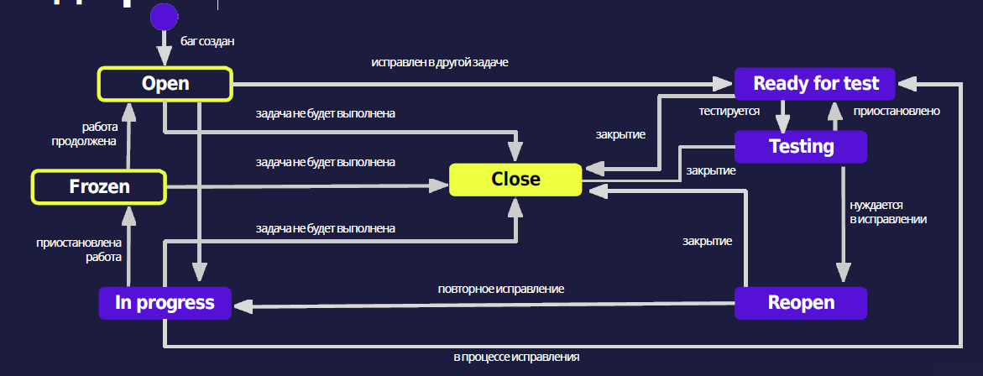

Урок 6 часть 2 |  | 1 Создание баг-репортов.
Отчет о дефекте |  |  | 00 11 00
 | Важно! Отчеты о дефектах - это инструменты сбора статистики на проектах. Они помогают определить, в каких областях приложения и при каких условиях концентрируются дефекты | это документ, который описывает 1 шаги воспроизведения дефекта, 2 фактический и ожидаемый результат, 3 серьезность дефекта 4 приоритет устранения, 5 а также может давать некоторые рекомендации по исправлению этой проблемы Отчет о дефекте = баг-репорт = баг
Атрибуты отчета о дефекте |  |  | 00 12 00
 |  | Заголовок: Пропадают заголовки на главной странице при скролле | ID 2930
 |  | Предусловие: Открыть главную страницу и отключить интернет | Status new Priority medium Severity Critical
 |  | Шаги воспроизведения: 1 Проскроллить главную страницу | Assign Ivan Ivanov (в некоторых командах lead распределяет отладку дефекта, в других автоматически первому освободившемуся)
 |  | Фактический результат: Пропадают заголовки на главной странице при скролле
 |  | Ожидаемый результат: (берем из технического задания) Заголовки не пропадают на главной странице при скролле
 |  | Окружение macOS Big Sur, Chrome 99.0.4844.84
 | вопросы: какие дефекты набилоее часто встречающиеся? Нужно ли заводить малозначимые дефекты по полной форме? | Вложения Скриншоты, запись видео воспроизведения дефекта, логи или другая информация, которая подтверждает найденный дефект, а также вспомогательная информация по его устранению
Правила хорошего баг-репорта |  |  | 00 17 45
 | Важно! Заголовок - это первое, что все (продакт, разраб итд) видят при первом знакомстве с баг-репортом Примеры (неправильный заголовок): "Возникает ошибка при загрузке большого файла" -Какая ошибка возникает? -Насколько большой файл мы загружаем? | Название 1 «Что?Где?Когда?» - важно ответить на ВСЕ эти вопросы в названии, 2 до 10 слов, или до 80 символов 3 не называем одним словом "некорректно", "неправильно","ошибка" - важно указать в чем заключается ошибка Пример (правильный заголовок): "Код ошибки DB1000 при загрузке файла 100 мегабайт"
 | Важно! После написания шагов необходимо пройтись по этим шагам самостоятельно и убедиться в том, что они действительно описывают воспроизведение бага | Шаги точная инструкция по воспроизведению бага. [Оптимальное кол-во шагов 2-8] Шаг 1 указание по какой ссылке перейти, какое окно открыть Шаг 2 Всегда отвечает на вопрос: Что сделать. Нажать на кнопку найти, ввести валдные логин и пароль Последний шаг Например мы находим незначительный баг в верстке и нам требуется обратить на него внимание, тогда пишем: "Обратите внимание на указанный блок" или "Обратите внимание такой-то элемент" | 00 20 48
 | Важно! В ожидаемом результате следует ссылаться на требования, а не просто описывать своими словами как должна работать система (то есть подтверждать свои слова спецификацией) | Фактический и ожидаемый результат - Один баг—одна пара ОР и ФР Один фактический результат. Один ожидаемый результат. Если же мы видим большее количество одного или другого, то данный багг следует разбить на несколько. | 00 23 00
Градации серьезности бага | Блокирующий (Blocker) —функция не работает. Критический (Critical) —функция работает, но с ограничениями. Значительный (Major) —функция работает, нонеправильно. Незначительный (Minor) —функция работает, но неудобно. Тривиальный (Trivial) —грамматические ошибки в пользовательской документации. | Серьёзность - Серьезность: насколько баг мешает пользователю? | 00 23 54
Градации приоритета | Высокий (1) —устранить немедленно. Средний (2) — устранитьв ближайшее время. Низкий (3) — устранить,когда будет время. | Приоритет - как быстро надо починить?
Правила хорошего баг-репорта |  |  | 00 30 40
 |  | 1 Следовать правилу «Что?Где?Когда?». 2. Одна ошибка—один отчет о дефекте. 3. Краткость—сестра баг-репорта. 4. Писать техническим языком. 5. Прикреплять дополнительные файлы:логи, скриншоты,видео. 6. Прикреплять ссылки к требованиям. 7. Избегать дубликатов дефектов. 8. Указывать окружение,на котором обнаружился дефект. 9. Воспроизводить дефект,следуя собственным шагам.
Багтрекинговая система |  |  | 00 32 30
 |  | Система отслеживания ошибок (от англ.bug tracking system)—прикладная программа, созданная: ● для учета и контроля ошибок и неполадок; ● пожеланий пользователей; ● отслеживания устранения ошибок.

Урок 6 часть 3 |  | 2 Баг-трекинговые системы.

Практика с Jira

Урок 6 часть 4 |  | 3 Отчеты о тестировании | 00 38 30
 | Отчет о результатах тестирования - это документ, который обощает результаты работ по тестировнию и содержит информацию достаточную для соотнесения текущей ситуации с тест-планом для принятия необходимых управленческих решений Периодичность формирования отчета: может публиковаться с различной периодичностью. Команда может определить периодичность самостоятельно в зависимости от того, как это предусмотрено в конкретном проекте.( раз в день, неделю, итерации итд) Форматы: текстовый , табличный, графический (или комбинация форматов) | На любом проекте есть план в соответствии с которым мы должны выпускать новую функциональность в определенный срок. В этом плане, в плановой документации, фиксируются различные метрики и критерии, на которые мы ориентируемся при выпуске новой функциональности. В процессе выполнения или при завершении тестирования мы должны оценить эффективность проделанной работы, а также соответствие метрикам плана (насколько мы укладываемся или уложились в план, если оценка происходит после завершения работ) Для этого испольуются различные виды тестовой отчетностей
Содержание отчета о тестировании |  |  | 00 40 11
 |  | ● Краткое описание - общая оценка итогов тестирования ● Команда тестировщиков- список участников проектной команды (с должностями и конкретным функционалом распределенным для тестирования между членами команды) ● Описание процесса тестирования описывается вся выполненная тестировщиками работа (какое количество дефектов заведено, какие тест-кейсы были составлены) ● Расписание - каледнарные сроки выполнения работ ● Статус активностей тестирования и прогресс сравнению с планом. - график запланированных к выполненных задачам ● Факторы ,препятствующие прогрессу - изменились правла в требованиях или какие-то функции заблокированы ● Статистика по новым дефектам. - сколько дефектов было обнаружено за день и тд ● Список новых дефектов - список дефектов которые были обнаружены в отчетный период ● Статистика по всем дефектам - график, на котором отображается общее количество дефектов за весь период проекта ● Качество объекта тестирования.- специалист по тестированию может давать экспертное заключение насколько качественно ПО. ● Рекомендации. - давать рекомендации по улучшению ПО ● Приложения - заведенные тест-кейсы и баг-репорты, графикы и другая важная информация

